1
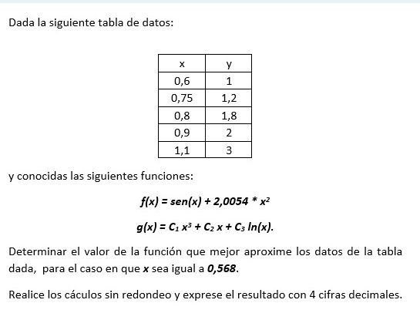
 |  |  |  |  |  |  | x | y |  | x6 | x4 | x2 | ln(x) x3 | ln(x) x | ln(x) ^2 | y x3 | y x | y ln(x)
 |  |  |  |  |  |  | 0.6 | 1 |  | 0.046656 | 0.1296 | 0.36 | -0.11033833473 | -0.30649537426 | 0.2609428179 | 0.216 | 0.6 | -0.51082562377
 |  |  |  |  |  |  | 0.75 | 1.2 |  | 0.17797851562 | 0.31640625 | 0.5625 | -0.12136587432 | -0.21576155434 | 0.08276097481 | 0.50625 | 0.9 | -0.34521848694
 |  |  |  |  |  |  | 0.8 | 1.8 |  | 0.262144 | 0.4096 | 0.64 | -0.11424949827 | -0.17851484105 | 0.049793044493 | 0.9216 | 1.44 | -0.40165839237
 |  |  |  |  |  |  | 0.9 | 2 |  | 0.531441 | 0.6561 | 0.81 | -0.076807815915 | -0.094824464092 | 0.01110083826 | 1.458 | 1.8 | -0.21072103132
 |  |  |  |  |  |  | 1.1 | 3 |  | 1.771561 | 1.4641 | 1.21 | 0.12685784932 | 0.10484119778 | 0.0090840303743 | 3.993 | 3.3 | 0.28593053941
 |  |  |  |  |  |  |  |  |  | 2.7897805156 | 2.97580625 | 3.5825 | -0.29590367392 | -0.69075503596 | 0.41368170583 | 7.09485 | 8.04 | -1.182492995

 |  |  |  |  |  |  |  | x3 | x | ln(x)
 |  |  |  |  |  |  | x3 | x6 | x4 | ln(x) x3 |  | y x3
 |  |  |  |  |  |  | x | x4 | x2 | ln(x) x |  | y x
 |  |  |  |  |  |  | ln(x) | ln(x) x3 | ln(x) x | ln(x) ^2 |  | y ln(x)

 |  |  |  |  |  |  |  | 2.7897805156 | 2.97580625 | -0.29590367392 |  | 7.09485
 |  |  |  |  |  |  |  | 2.97580625 | 3.5825 | -0.69075503596 |  | 8.04
 |  |  |  |  |  |  |  | -0.29590367392 | -0.69075503596 | 0.41368170583 |  | -1.182492995

 |  |  |  |  |  |  |  | c1 | 1.220513
 |  |  |  |  |  |  |  | c2 | 1.250086
 |  |  |  |  |  |  |  | c3 | 0.101994

x | y | f1(x) | (y-f1(x))2 | f2(x) | (y-f2(x))^2 | R=> | 1.2416791566
0.6 | 1 | 1.2865864734 | 0.082131806733 | 0.96158125933 | 0.0014759996347
0.75 | 1.2 | 1.80967626 | 0.37170514204 | 1.4231265766 | 0.049785469175
0.8 | 1.8 | 2.0008120909 | 0.040325495851 | 1.6022121526 | 0.039120032568
0.9 | 2 | 2.4077009096 | 0.16622003171 | 2.0040852366 | 1.66891578E-05
1.1 | 3 | 3.3177413601 | 0.10095957189 | 3.0093184695 | 8.683387343E-05
0.568 |  | 1.1849373382 | 0.76134204823 | 0.87601712257 | 0.090485024409

2
